gene_pathway
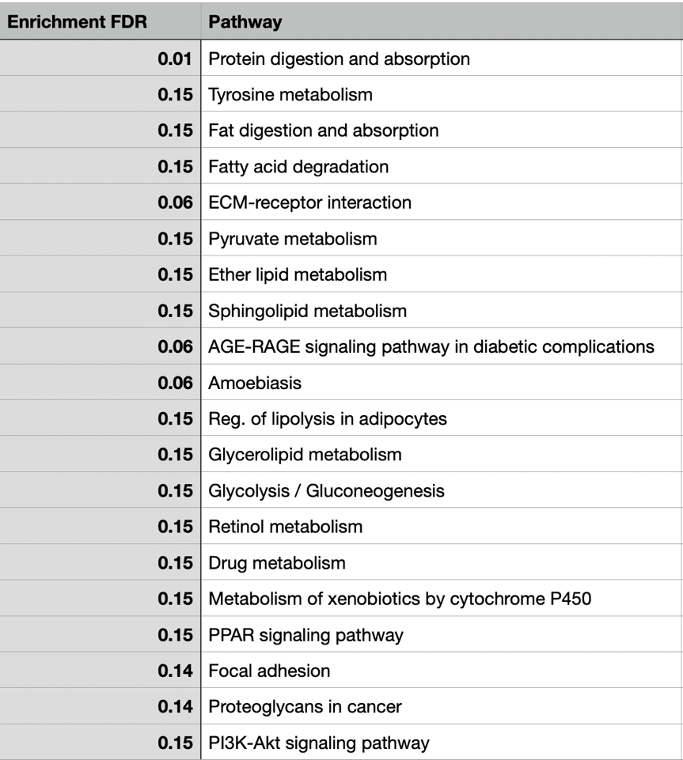
Category | Pathway | Enrichment FDR | Genes | URL
 | Protein digestion and absorption | 0.01 | COL11A1 COL1A1 COL10A1 | http://www.genome.jp/kegg-bin/show_pathway?hsa04974
 | ECM-receptor interaction | 0.06 | ADH1B | http://www.genome.jp/kegg-bin/show_pathway?hsa00350
 | AGE-RAGE signaling pathway in diabetic complications | 0.06 | PLPP3 | http://www.genome.jp/kegg-bin/show_pathway?hsa04975
 | Amoebiasis | 0.06 | ADH1B | http://www.genome.jp/kegg-bin/show_pathway?hsa00071
 | Focal adhesion | 0.14 | COL1A1 FN1 | http://www.genome.jp/kegg-bin/show_pathway?hsa04512
 | Proteoglycans in cancer | 0.14 | ADH1B | http://www.genome.jp/kegg-bin/show_pathway?hsa00620
metabolism | Tyrosine metabolism | 0.15 | PLPP3 | http://www.genome.jp/kegg-bin/show_pathway?hsa00565
metabolism | Fat digestion and absorption | 0.15 | PLPP3 | http://www.genome.jp/kegg-bin/show_pathway?hsa00600
metabolism | Fatty acid degradation | 0.15 | COL1A1 FN1 | http://www.genome.jp/kegg-bin/show_pathway?hsa04933
metabolism | Pyruvate metabolism | 0.15 | COL1A1 FN1 | http://www.genome.jp/kegg-bin/show_pathway?hsa05146
metabolism | Ether lipid metabolism | 0.15 | FABP4 | http://www.genome.jp/kegg-bin/show_pathway?hsa04923
metabolism | Sphingolipid metabolism | 0.15 | PLPP3 | http://www.genome.jp/kegg-bin/show_pathway?hsa00561
 | Reg. of lipolysis in adipocytes | 0.15 | ADH1B | http://www.genome.jp/kegg-bin/show_pathway?hsa00010
metabolism | Glycerolipid metabolism | 0.15 | ADH1B | http://www.genome.jp/kegg-bin/show_pathway?hsa00830
metabolism | Glycolysis / Gluconeogenesis | 0.15 | ADH1B | http://www.genome.jp/kegg-bin/show_pathway?hsa00982
metabolism | Retinol metabolism | 0.15 | ADH1B | http://www.genome.jp/kegg-bin/show_pathway?hsa00980
metabolism | Drug metabolism | 0.15 | FABP4 | http://www.genome.jp/kegg-bin/show_pathway?hsa03320
metabolism | Metabolism of xenobiotics by cytochrome P450 | 0.15 | COL1A1 FN1 | http://www.genome.jp/kegg-bin/show_pathway?hsa04510
 | PPAR signaling pathway | 0.15 | COL1A1 FN1 | http://www.genome.jp/kegg-bin/show_pathway?hsa05205
 | PI3K-Akt signaling pathway | 0.15 | COL1A1 FN1 | http://www.genome.jp/kegg-bin/show_pathway?hsa04151

